PECLD07820

 |  |  |  |  |  |  |  |  |  |  |  |  |  |  |  |  |  |  | DESCRIPCIÓN DE CAMPOS

 |  |  |  |  |  |  |  |  |  |  |  |  |  |  |  |  |  |  | DENSIDAD | Lllenado requerido | Descripción del campo

 |  |  |  |  |  |  |  |  |  |  |  |  |  |  |  |  |  |  | pozo_número | obligatorio, clave principal | Código del pozo de acuerdo al protocolo Nexa (la misma sintaxis usada en Collar)
 |  |  |  |  |  |  |  |  |  |  |  |  |  |  |  |  |  |  | profundidad_de | obligatorio, clave principal | Profundidad inicial del intervalo en metros con 2 decimales (De) - gaps sí, overlaps no
 |  |  |  |  |  |  |  |  |  |  |  |  |  |  |  |  |  |  | profundidad_hasta | obligatorio, clave principal | Profundidad inicial del intervalo en metros con 2 decimales (Hasta) - gaps sí, overlaps no
RESPALDO DE ENSAYO DE DENSIDAD |  |  |  |  |  |  |  |  |  |  |  |  |  |  |  |  |  |  | muestra | opcional | Número de muestra química. No es obligatorio en Fusion. Si se utiliza debe ser en el mismo intervalo de la química
 |  |  |  |  |  |  |  |  |  |  |  |  |  |  |  |  |  |  | desplazado_volumen_g | opcional | Peso del volumen desplazado en gramos hasta con dos decimales.
 |  |  |  |  |  |  |  |  |  |  |  |  |  |  |  |  |  | RESPONSABLE: GEOLOGO(S) ENCARGADO DE HALLAR LA DENSIDAD DEL TALADRO | húmedo_peso_g | opcional | Peso húmedo en gramos hasta con dos decimales.
 |  |  |  |  |  |  |  |  |  |  |  |  |  |  |  |  |  | EJM: (NOMBRE Y APELLIDOS): RONAL CASTAÑEDA DAVILA, JAIME NUÑEZ, ROGER ARCE, … | seco_peso_g | opcional | Peso seco en gramos hasta con dos decimales.
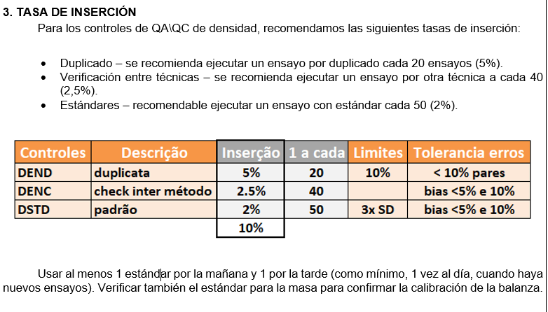
HOLE: | PECLD07820 |  |  |  |  |  |  |  |  |  |  |  |  |  |  |  |  |  | cobertura_seco_peso_g | opcional | Peso seco revestido en gramos hasta con dos decimales.
PROYECTO: | CL |  |  |  |  |  |  |  |  | TOTAL SAMPLES: |  | 13 |  |  | LEYENDA | QC_Type |  |  | peso_agua_g | opcional | Peso inmerso en el agua en gramos hasta con dos decimales. Método Joly.
SITE: | CL-CL |  |  |  |  |  |  |  |  | TOTAL QC: |  | 2 |  |  | CODE Nexa | Descripción | Description | QC_Type: | cobertura_peso_agua_g | opcional | Peso revestido inmerso en el agua en gramos hasta con dos decimales. Método Joly.
PHASE: | NEXA2025 |  |  |  |  |  |  |  |  | FECHA DENSIDAD: |  | 2025-02-19 |  |  | DEND | duplicado | Duplicate | Son los tipos de controles habilitados en FUSION. | capa_densidad | opcional | Densidad del revestimiento. Papel film o parafina.
 |  |  |  |  |  |  |  |  |  | RESPONSABLE: |  | MILAGROS APAZA AQUINO |  |  | DENC | Verificación entre técnicas | check between method | *El código de estándar depende del Proyecto, verificar lista en FUSION habilitada. | humedad | campo calculado, fórmula | Humedad calculada a partir del peso húmedo y peso seco (%).
 |  |  |  |  |  |  |  |  |  |  |  |  |  |  | DSTD | Estándares Densidad | Standard |  | densidad | campo calculado, fórmula | Densidade calculada por fórmula conforme método de determinação. Pode ser inserido direto para dados históricos.
 |  |  |  |  |  |  |  |  |  |  |  |  |  |  | PECLSTDEN02 | Código de Estándar (DSTD_Id) | Field Standard* | *EDITAR ESTANDARES HABILITADOS EN EL PROYECTO (lista FUSION) | determinación_método | opcional | Metodo de determinación de densidad - lista
 |  |  |  |  |  |  |  |  |  |  |  |  |  |  |  |  |  | Nota: | dens_laboratory | opcional | Laboratorio - lista (si la muestra fue enviada para determinación de densidad al laboratorio comercial)
 |  |  |  |  |  |  |  |  |  |  |  |  |  |  | LEYENDA | Density Method |  | De tratarse de un nuevo control, se debe enviar el Certificado del Estandár y solicitar la CREACION DEL CONTROL a través del Administrador FUSION (Thomas Lafayette), indicando el Business Unit (B.U) y Proyecto para que se creado y habilitado. | densidad_fecha | opcional | Fecha del ensayo de densidad
 |  |  |  |  |  |  |  |  |  |  |  |  |  |  | CODE Nexa | Descripción | Description |  | responsable | opcional | Responsable - lista
 |  | GEÓLOGO RESPONSABLE DENSIDAD |  |  |  |  |  |  |  |  |  | V°B° JEFE DE PROYECTO GEOLOGÍA CERRO LINDO |  |  | 1 | pesada en el aire y el agua | weighting in air and water |  | comentarios | opcional | Comentarios relevantes sobre la Densidad - Máximo 255 dígitos
 |  | MILAGROS APAZA AQUINO |  |  |  |  |  |  |  |  |  | NILS SARMIENTO VARGAS |  |  | 2 | pesada en el aire y el agua recubierto | coated weighting in air and water
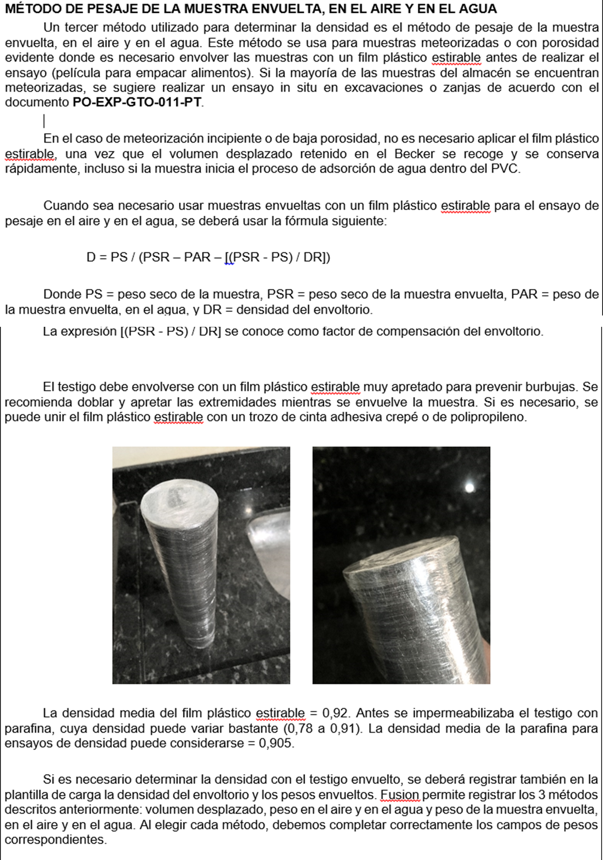
 |  | SGS DEL PERU |  |  |  |  |  |  |  |  |  | SGS DEL PERU |  |  | 3 | no definido | undefined | Método de determinacion de densidad
 |  |  |  |  |  |  |  |  |  |  |  |  |  |  | 4 | volumen desplazado | displaced volume

Hole_Number | Depth_From | Depth_To | Sample | Displaced Volume(g) | Wet Weight (g) | Dry Weight (g) | Coated Dry Weight (g) | Weight in water (g) | Coated weight in water (g) | Coat Density | Moisture | Density | Determination method | QC_Type | DSTD_Id | Density Date | Comments
PECLD07820 |  |  |  |  |  | 2665.91 |  | 1702.66 |  |  |  | 2.77 | 1 | DSTD | PECLSTDEN02 | 2025-02-19
PECLD07820 | 1.50 | 2.50 | PEDC1132523 |  |  | 982.62 |  | 665.31 |  |  |  | 3.10 | 1 |  |  | 2025-02-19
PECLD07820 | 3.40 | 4.40 | PEDC1132525 |  |  | 1202.98 | 1203.39 |  | 863.93 | 0.92 |  | 3.55 | 2 |  |  | 2025-02-19
PECLD07820 | 4.40 | 5.00 | PEDC1132527 |  |  | 1397.48 | 1400.76 |  | 1021.30 | 0.92 |  | 3.72 | 2 |  |  | 2025-02-19
PECLD07820 | 11.70 | 13.00 | PEDC1132534 |  |  | 1312.78 | 1316.14 |  | 942.71 | 0.92 |  | 3.55 | 2 |  |  | 2025-02-19
PECLD07820 | 13.00 | 13.70 | PEDC1132535 |  |  | 1148.03 | 1151.74 |  | 832.70 | 0.92 |  | 3.64 | 2 |  |  | 2025-02-19
PECLD07820 | 14.65 | 15.65 | PEDC1132537 |  |  | 1756.09 | 1759.85 |  | 1235.30 | 0.92 |  | 3.37 | 2 |  |  | 2025-02-19
PECLD07820 | 15.65 | 16.65 | PEDC1132538 |  |  | 1359.71 | 1363.03 |  | 932.82 | 0.92 |  | 3.19 | 2 |  |  | 2025-02-19
PECLD07820 | 16.65 | 18.00 | PEDC1132539 |  |  | 1758.43 | 1762.02 |  | 1294.73 | 0.92 |  | 3.79 | 2 |  |  | 2025-02-19
PECLD07820 | 21.50 | 22.60 | PEDC1132544 |  |  | 1344.31 | 1347.89 |  | 944.53 | 0.92 |  | 3.37 | 2 |  |  | 2025-02-19
PECLD07820 | 25.55 | 26.25 | PEDC1132548 |  |  | 1620.51 | 1622.84 |  | 1200.42 | 0.92 |  | 3.86 | 2 |  |  | 2025-02-19
PECLD07820 | 77.75 | 78.50 | PEDC1132601 |  |  | 1079.07 |  | 740.10 |  |  |  | 3.18 | 1 |  |  | 2025-02-19
PECLD07820 | 77.75 | 78.50 | PEDC1132601 |  |  | 1079.09 |  | 740.12 |  |  |  | 3.18 | 1 | DEND |  | 2025-02-19

STD (PECLSTDEN02)
CONTROLE DE PADRÕES CERTIFICADOS

 |  | preencher campos em azul
 | Código Padrão | PADRÃO | PECLSTDEN02 |  |  | Total de amostras | Amostras | 1
 | Valor certificado (best value) mean | BV | 2.76 |  |  | Pontos anomalos | Outliers | 0
 | Intervalo de Confiança | CI | 0.0500 |  |  | % pontos anomalos | % Outliers | 0%
 | Media | MD | 2.770 |  |  | Coeficiente de Variação | CV | 0.2%
 | Desvio Padrão | DP | 0.005 | 0.005 |  | Desvio (Bias) | Desvio | 0.2%
GRÁFICO DE CONTROLE : PADRÃO PECLSTDEN02 (g/cm3)
 | Amostras | BV | Média | Mean +2SD | Mean -2SD | Mean +3SD | Mean -3SD
45707 | 2.77 | 2.764 | 2.77 | 2.774 | 2.754 | 2.779 | 2.749
 |  |  |  |  |  |  |  |  |  |  |  |  | Primeiro Criterio |  | Segundo Criterio |  | Terceiro Criterio
Padrão | Data | Amostra | Density (g/cm3) | Média | Média móvel | BV | BV+CI+5% | BV-CI-5% | Mean +2SD | Mean -2SD | Mean +3SD | Mean -3SD | Outlier Positivo 1 | Outlier Negativo 1 | Outlier Positivo 2 | Outlier Negativo 2 | Outlier Positivo 3 | Outlier Negativo 3 |  | FINAL
PECLSTDEN02 | 2025-02-19 | amostra1 | 2.77 | 2.770 | 2.77 | 2.764 | 2.93 | 2.60 | 2.77 | 2.75 | 2.78 | 2.75 |  |  |  |  | FALSE | FALSE | FALSE

Duplicado
colocar elemento apenas aqui |  |  |  |  |  |  |  | colocar tipo controle apenas aqui
Density_g/cm3 | limite b | limite m | fator m |  |  |  | Tipo Controle | DEND - duplicado
RP - replicata | 10 | 30% | 1.35
RG - rejeito grosseiro | 5 | 20% | 1.22 | ajustar fórmula conforme tipo de duplicata |  |  |  |  |  |  |  |  | Limites gráfico
DC - duplic cega | 4 | 15% | 1.17 | fator m | 1.11 | LPD | 0.01 | Taxa de Erros | 0.0% |  | Max | 3.18 | y=x
DEND - duplicado | 3 | 10% | 1.11 | fator b | 0.03 | No amostras | 1 | Rejeitadas | 0 |  |  |  | 0 | 8
 |  |  |  |  |  |  |  |  |  |  | copiar J e K - colar valor |  |  |  | DEND - duplicado | Density_g/cm3 | Cerro Lindo
 | duplicatas |  | y=x |  | limite |  | Rejeitadas
3.18 | 3.18 | 0 | 0 | 0.0 | 0.03
 |  | 8 | 8 | 0.2 | 0.22
 |  |  |  | 0.3 | 0.33
 |  |  |  | 0.4 | 0.45
 |  |  |  | 0.5 | 0.56
 |  |  |  | 0.6 | 0.67
colocar só teores de originais e duplicatas aqui |  |  |  |  |  |  |  |  |  |  | e ordenar decrescente
Origem |  | Duplicata |  | Density_g/cm3 |  |  |  |  |  |  | Amostras Rejeitadas |  | Função Hiperbólica
Amostra | Density_g/cm3 | Amostra | Density_g/cm3 | Max | Min | Erro Relativo | y=Raiz(m2x2+b2) | Soma Erros | Min | Max | Min | Max | x | y
PEDC1132601 | 3.18 | PEDC1132601 | 3.18 | 3.18 | 3.18 | 0% | 3.53 |  |  |  |  |  | 0.0 | 0.03
 |  |  |  |  |  |  |  |  |  |  |  |  | 0.2 | 0.22
 |  |  |  |  |  |  |  |  |  |  |  |  | 0.3 | 0.33
 |  |  |  |  |  |  |  |  |  |  |  |  | 0.4 | 0.45
 |  |  |  |  |  |  |  |  |  |  |  |  | 0.5 | 0.56
 |  |  |  |  |  |  |  |  |  |  |  |  | 0.6 | 0.67
 |  |  |  |  |  |  |  |  |  |  |  |  | 0.7 | 0.78
 |  |  |  |  |  |  |  |  |  |  |  |  | 0.8 | 0.89
 |  |  |  |  |  |  |  |  |  |  |  |  | 0.9 | 1.00
 |  |  |  |  |  |  |  |  |  |  |  |  | 1.0 | 1.11

